家具增补清单汇总
厦门市海沧医院科室家具报价单

序号 | 参考图片 | 型号品名 | 规 格 | 材 质 | 颜 色 | 数 量 |  | 单价 | 总价 | 备 注
儿科
1 | 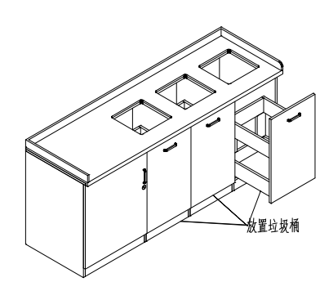 | 操作台 | 1800*600*800 | 整体采用E1级防潮板制作，顶板厚度25mm，其余部位为18mm，优质五金连接件，无拉手，台面人造石。 | 灰白 | 5 | ㎡
2 | 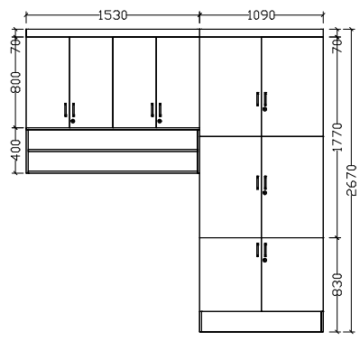 | 吊柜 | 1530*400*1270 | 整体采用E1级防潮板制作，顶板厚度25mm，其余部位为18mm，优质五金连接件，铝合金明拉手。柜门及抽屉全带锁。 | 灰白 | 2.2 | ㎡
3 |  | 储物柜 | 1090*600*2670 |  | 灰白 | 3.3 | ㎡
4 |  | 吊柜 | 2570*400*800 | 整体采用E1级防潮板制作，顶板厚度25mm，其余部位为18mm，优质五金连接件，铝合金明拉手。柜门及抽屉全带锁。 | 灰白 | 2.1 | ㎡
5 |  | 地柜 | 780*300*960*5 | 整体采用E1级防潮板制作，顶板厚度25mm，其余部位为18mm，优质五金连接件，铝合金明拉手。柜门及抽屉全带锁。 | 灰白 | 5 | ㎡
6 |  | 地柜 | 800*300*960*3 | 整体采用E1级防潮板制作，顶板厚度25mm，其余部位为18mm，优质五金连接件，铝合金明拉手。柜门及抽屉全带锁。 | 灰白 | 3 | ㎡
7 |  | 储物柜 | 4800*600*2400 | 整体采用E1级防潮板制作，顶板厚度25mm，其余部位为18mm，优质五金连接件，铝合金明拉手。柜门及抽屉全带锁。 | 灰白 | 13 | ㎡
合计人民币： |  |  |  |  |  |  |  | 0
 | 报价公司：
 | 联系方式：
 | 报价时间：

